Dashboard
Tableau de bord _ suivie de chauffe

OF Barrique N°: | 1056 |  | Nombres total de barriques chauffées | Durée moyenne de chauffe complete | Durée moyenne de la pré-chauffe | Durée moyenne de la cuisson | Format de barrique le plus fabriqué | Recette de chauffe la plus utilisée

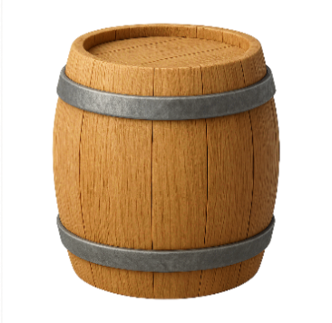
Courbe de pré-chauffe
 | T° Interieur | T° Exterieur
0 | #N/A | #N/A
5 | 141.7 | 25.5
10 | 143.8 | 30
15 | 142.7 | 32.5
20 | 138.6 | 33
25 | 62.7 | 39.9
30 | #N/A | #N/A
35 | #N/A | #N/A
40 | #N/A | #N/A
45 | #N/A | #N/A
50 | #N/A | #N/A
 |  |  | 10 | 0:55:09 | 0:35:03 | 0:20:06 | 225L 27 | MT
Format:
225L 27
Chauffe:
MT
Tonnelier:
Zaca

Courbe de Chauffe
 | T° Interieur | T° Exterieur
0' | 51.9 | 37
5' | 206.5 | 37.1
10' | 173 | 41.4
15' | 188.5 | 45
20' | #N/A | #N/A
25' | #N/A | #N/A
30' | #N/A | #N/A
35' | #N/A | #N/A
40' | #N/A | #N/A
45' | #N/A | #N/A
50' | #N/A | #N/A
55' | #N/A | #N/A
60' | #N/A | #N/A
65' | #N/A | #N/A
70' | #N/A | #N/A
75' | #N/A | #N/A
80' | #N/A | #N/A
85' | #N/A | #N/A
90' | #N/A | #N/A
Temperatur exterieur moyenne de cintrage |  | Temperatur interieur moyenne de cintrage
32.1 |  | 111.2

Temperatur exterieur moyenne de la chauffe |  | Temperatur interieur moyenne de la chauffe
49.1 |  | 166.6

Moyenne Chauffe en fonction de l'OF
0 | 28.5
5 | 30.0
10 | 30.3
15 | 30.4
20 | 33.9
25 | 35.4
30 | 36.9
35 | 0.0
40 | 0.0
45 | 0.0
50 | 0.0
 | 0.4
0' | 40.2
5' | 42.3
10' | 45.4
15' | 49.2
20' | 0.0
25' | 0.0
30' | 0.0
35' | 0.0
40' | 0.0
45' | 0.0
50' | 0.0
55' | 0.0
60' | 0.0
65' | 0.0
70' | 0.0
75' | 0.0
80' | 0.0
85' | 0.0
90' | 0.0

